Descripción
OPM3 Self- Assessment Method

Descripción del Documento
ID | Nombre del Documento | Tipo de Documento | Cantidad a Generar
1 | OPM3 Self- Assessment Method | Entregable | Unico entregable del Proyecto de estudio
Descripción del Documento
La encuesta de autoevaluación SAM (Self Autoevaluation Method) o Método de Autoevaluación es del Proceso de Evaluación de alto nivel e integral. Para la encuesta detallada en este documento se utilizará el cuestionario que está compuesto por 501 preguntas en las cuales se analizan todos los componentes de la Gestión de Proyectos Organizacional en los dominios de gestión de proyecto, programa, portafolio, facilitadores organizacionales y las etapas de procesos de Mejora. Se realizó la traducción de las preguntas, efectuadas por el autor del presente estudio del modelo de autoevaluación del OPM3 dado que se encuentra solamente en inglés. Se encuentra solamente en idioma inglés la información de soporte para las preguntas.
Historia de Revisiones del Documento instanciado

Versión | Descripción del Cambio | Fecha | Autor
1.0 | Creación del Documento

Modo de Uso
1 - Ir a la hoja 'Assessment (SPA)' para responder las preguntas de la columna B.
2 - En la Columna B se encuentra la 'Pregunta' y como soporte de las preguntas se encuentra la siguiente información de origen de la metodología el 'Nombre Mejor Práctica (EN)' en columna C y 'Descripción Mejor Practica (EN)' en la columna D.
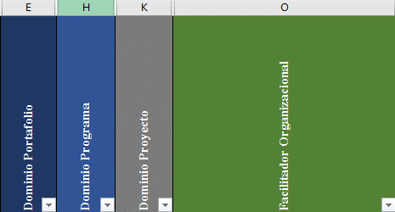 3 - Se deberá filtrar las preguntas por el ID especifico o según el dominio de Portafolio/Programas/Proyectos/FacilitadorOrganizacional.
4 - Una vez filtrado por el dominio, para responder la pregunta se debe colocar una 'X' en 1 de las 4 opciones posibles para selecciónar la respuesta correcta.
Opciones:
 | 0- No implementado para los Resultados de una Mejor Práctica
 | 1- Parcialmente Implementado para los Resultados de una Mejor Práctica
 | 2- Aplica Plenamente, no de manera consistente para los Resultados de una Mejor Práctica
 | 3- Aplica en su Totalidad, de forma coherente, para los Resultados de una Mejor Práctica

5 - En el caso, de haber algúna duda o consulta, por favor dejar detallada en columna V - 'Observaciones' para hacer su revisión de la misma en en las ventanas de verificación o al finalizar todas las preguntas.

